注册界面
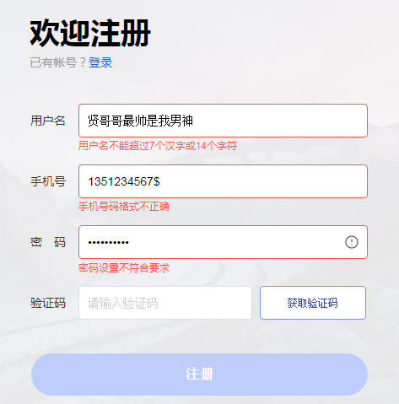
学生信息管理系统 —————贤哥哥全球粉丝后援组
ID | 模块 | 标题 | 测试步骤 | 测试数据 | 期望结果 | 实际结果 | Pass/Fail | 测试工程师 | 测试日期
TestCase001 | 注册ID测试 | 输入字符有效 | 1、输入30个字符以内的字符串（仅包含数字、字母或其组合） | A12345678 | 输入正确，没有警告 |  | Pass | zby | 2020.11.18
TestCase002 | 注册ID测试 | 输入非法字符 | 1、输入除数字、字母以外的字符 | 学生12345； A12345% | 输入错误，弹出警告 |  | Pass | zby | 2020.11.18
TestCase003 | 注册ID测试 | 输入长度有误 | 1、输入字符多余30个 2、输入字符为空 | abcdefg……xyz12345 | 输入错误，弹出警告 |  | Pass | zby | 2020.11.18
TestCase004 | 注册ID测试 | 账号重复注册 | 1、输入已存在的账号 | A12345678 | 输入错误，弹出警告 |  | Pass | zby | 2020.11.18

TestCase001 | 注册姓名测试 | 输入有效 | 1、输入20个以内的汉字 | 学生 | 输入正确，没有警告 |  | Pass | zby | 2020.11.18
TestCase002 | 注册姓名测试 | 输入非法字符 | 1、输入除汉字以外的字符 | ABC； 23333 | 输入错误，弹出警告 |  | Pass | zby | 2020.11.18
TestCase003 | 注册姓名测试 | 输入长度有误 | 1、输入汉字多余8个 2、输入空字符 | 贤哥哥最帅是我男神 | 输入错误，弹出警告 |  | Pass | zby | 2020.11.18

TestCase001 | 注册手机号码测试 | 输入有效 | 1、输入确定的手机号码 | 13512345678 | 输入正确，没有警告 |  | Pass | zby | 2020.11.18
TestCase002 | 注册手机号码测试 | 输入非法字符 | 1、输入空格 2、输入英文字符 3、输入中文字符 4、输入特殊字符 | 1、a1351234567 2、贤135123456 3、1351234567$ | 输入错误，弹出警告 |  | Pass | zby | 2020.11.18
TestCase003 | 注册手机号码测试 | 输入长度有误 | 1、输入数字长度不为11 | 135123456789 13512 | 输入错误，弹出警告 |  | Pass | zby | 2020.11.18
TestCase003 | 注册手机号码测试 | 输入不合规范的号码 | 1、输入数字开头几位不正确 | 99913512345 01351234567 | 输入错误，弹出警告 |  | Pass | zby | 2020.11.18

TestCase001 | 注册输入密码测试 | 输入有效 | 1、输入字符多余8个，包含大小写和特殊字符 | Aa12345678 | 输入正确，没有警告 |  | Pass | zby | 2020.11.18
TestCase002 | 注册输入密码测试 | 输入非法字符 | 1、输入除数字、字母及特殊字符以外的其他字符 | 贤1234567 | 输入错误，弹出警告 |  | Pass | zby | 2020.11.18
TestCase003 | 注册输入密码测试 | 输入长度有误 | 1、输入字符长度小于8位 | Aa123 | 输入错误，弹出警告 |  | Pass | zby | 2020.11.18

TestCase001 | 注册确认密码测试 | 输入有效 | 1、输入密码一致 | Aa12345678 | 输入正确，没有警告 |  | Pass | zby | 2020.11.18
TestCase002 | 注册确认密码测试 | 输入无效 | 1、输入密码不一致 | Aa1234567 | 输入错误，弹出警告 |  | Pass | zby | 2020.11.18

TestCase001 | 注册按钮测试 | 注册成功 | 1、点击注册按钮 | 无 | 弹窗显示注册成功，跳转到登陆页面 |  | Pass | zby | 2020.11.18
TestCase002 | 注册按钮测试 | 注册失败 | 1、点击注册按钮 | 无 | 弹窗显示注册失败，请检查输入信息，重新注册 |  | Pass | zby | 2020.11.18

